Graphique 3.6
Composition par types d'actifs des successions imposables, selon la valeur de la succession du donateur, 2018

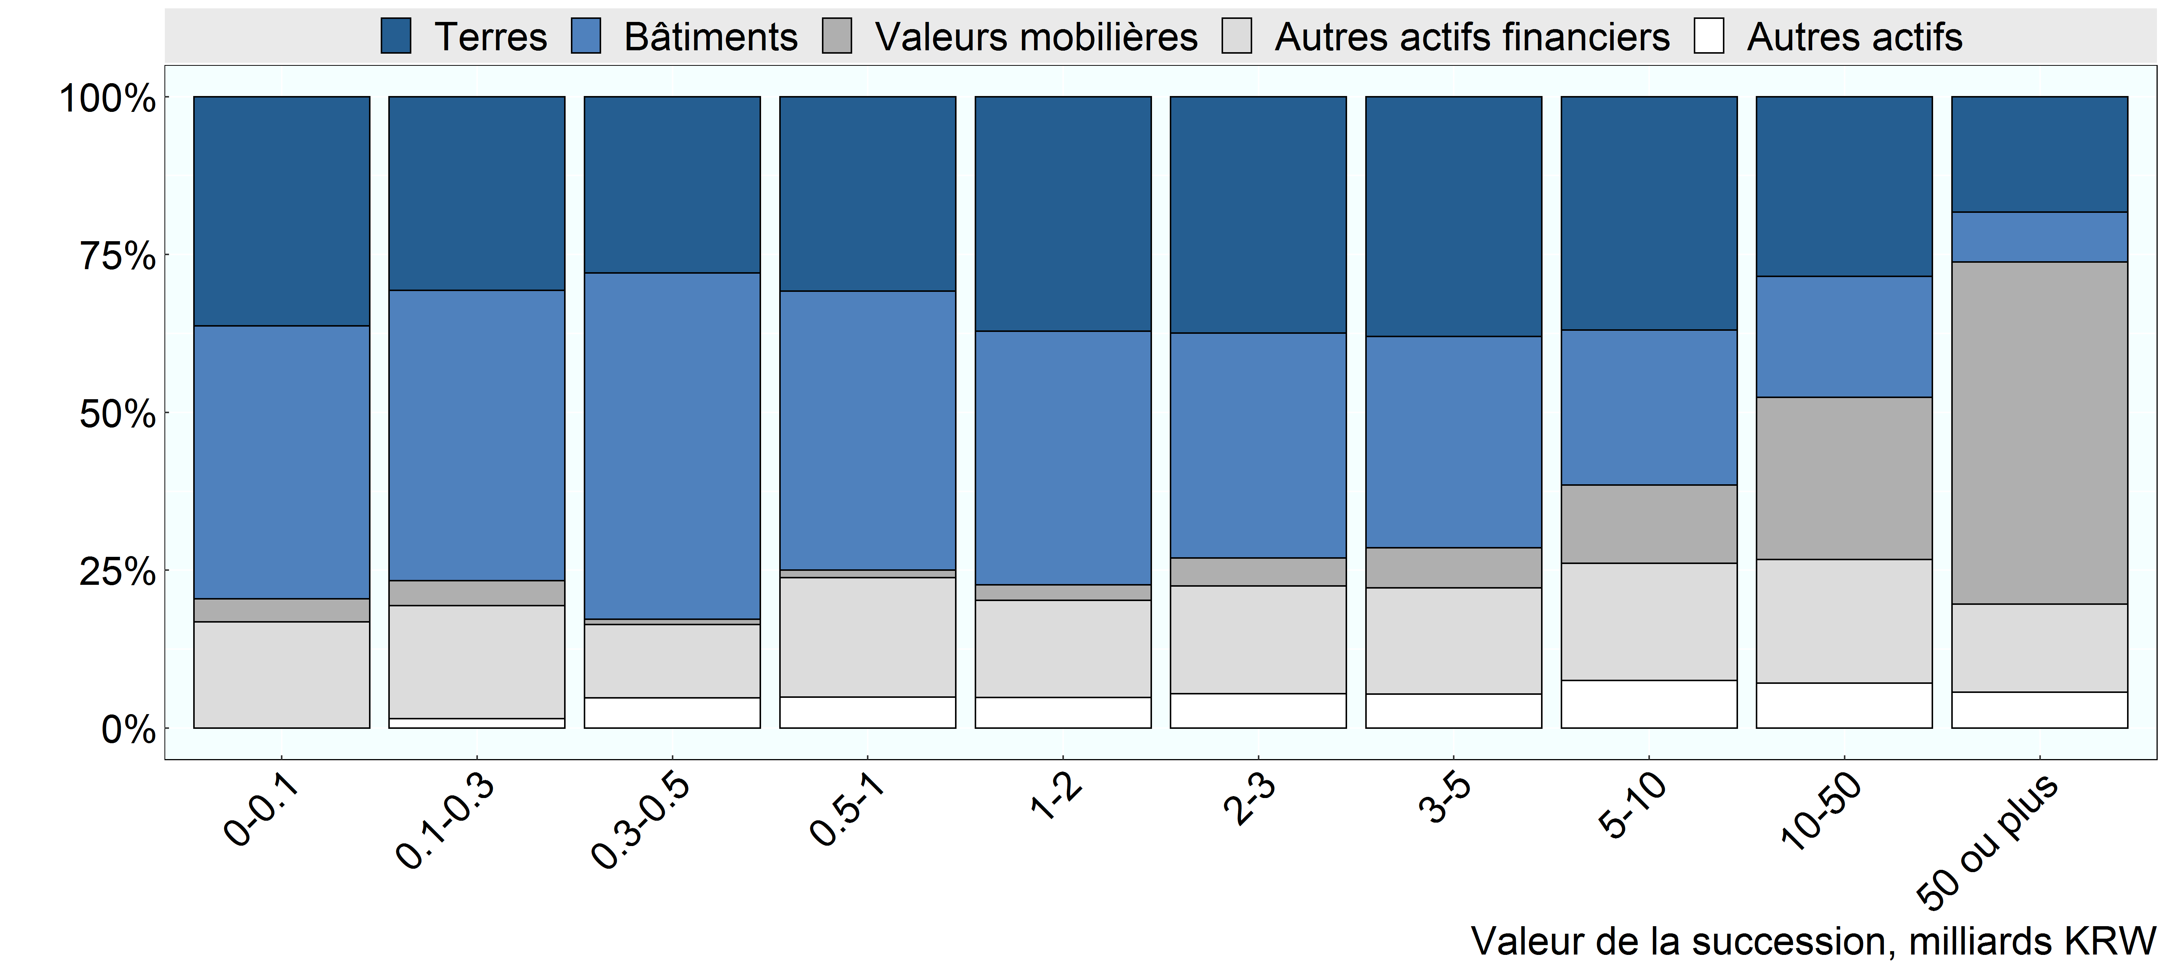

Source: Institut coréen des finances publiques, non publié

Row Number | Group | Groupe Graphique | Variable | Valeur
1 | Under 100 million | 0-0.1 | Terres | 789
2 | 100 million to 300 million | 0.1-0.3 | Terres | 8,331
3 | 300 million to 500 million | 0.3-0.5 | Terres | 11,696
4 | 500 million to 1 billion | 0.5-1 | Terres | 363,127
5 | 1 billion to 2 billion | 1-2 | Terres | 1,507,492
6 | 2 billion to 3 billion | 2-3 | Terres | 802,119
7 | 3 billion to 5 billion | 3-5 | Terres | 772,880
8 | 5 billion to 10 billion | 5-10 | Terres | 669,114
9 | 10 billion to 50 billion | 10-50 | Terres | 735,949
10 | 50 billion and over | 50 ou plus | Terres | 142,698
11 | Under 100 million | 0-0.1 | Batiments | 938
12 | 100 million to 300 million | 0.1-0.3 | Batiments | 12,472
13 | 300 million to 500 million | 0.3-0.5 | Batiments | 22,980
14 | 500 million to 1 billion | 0.5-1 | Batiments | 520,198
15 | 1 billion to 2 billion | 1-2 | Batiments | 1,629,411
16 | 2 billion to 3 billion | 2-3 | Batiments | 763,819
17 | 3 billion to 5 billion | 3-5 | Batiments | 681,443
18 | 5 billion to 10 billion | 5-10 | Batiments | 444,571
19 | 10 billion to 50 billion | 10-50 | Batiments | 495,893
20 | 50 billion and over | 50 ou plus | Batiments | 61,500
21 | Under 100 million | 0-0.1 | Valeurs mobilieres | 79
22 | 100 million to 300 million | 0.1-0.3 | Valeurs mobilieres | 1,071
23 | 300 million to 500 million | 0.3-0.5 | Valeurs mobilieres | 372
24 | 500 million to 1 billion | 0.5-1 | Valeurs mobilieres | 14,646
25 | 1 billion to 2 billion | 1-2 | Valeurs mobilieres | 98,166
26 | 2 billion to 3 billion | 2-3 | Valeurs mobilieres | 94,938
27 | 3 billion to 5 billion | 3-5 | Valeurs mobilieres | 129,608
28 | 5 billion to 10 billion | 5-10 | Valeurs mobilieres | 225,297
29 | 10 billion to 50 billion | 10-50 | Valeurs mobilieres | 664,741
30 | 50 billion and over | 50 ou plus | Valeurs mobilieres | 423,008
31 | Under 100 million | 0-0.1 | Autres actifs financiers | 366
32 | 100 million to 300 million | 0.1-0.3 | Autres actifs financiers | 4,844
33 | 300 million to 500 million | 0.3-0.5 | Autres actifs financiers | 4,866
34 | 500 million to 1 billion | 0.5-1 | Autres actifs financiers | 222,439
35 | 1 billion to 2 billion | 1-2 | Autres actifs financiers | 624,641
36 | 2 billion to 3 billion | 2-3 | Autres actifs financiers | 365,842
37 | 3 billion to 5 billion | 3-5 | Autres actifs financiers | 342,534
38 | 5 billion to 10 billion | 5-10 | Autres actifs financiers | 335,412
39 | 10 billion to 50 billion | 10-50 | Autres actifs financiers | 505,898
40 | 50 billion and over | 50 ou plus | Autres actifs financiers | 108,581
41 | Under 100 million | 0-0.1 | Autres actifs | 0
42 | 100 million to 300 million | 0.1-0.3 | Autres actifs | 415
43 | 300 million to 500 million | 0.3-0.5 | Autres actifs | 2,003
44 | 500 million to 1 billion | 0.5-1 | Autres actifs | 58,190
45 | 1 billion to 2 billion | 1-2 | Autres actifs | 197,280
46 | 2 billion to 3 billion | 2-3 | Autres actifs | 117,284
47 | 3 billion to 5 billion | 3-5 | Autres actifs | 109,348
48 | 5 billion to 10 billion | 5-10 | Autres actifs | 136,967
49 | 10 billion to 50 billion | 10-50 | Autres actifs | 184,841
50 | 50 billion and over | 50 ou plus | Autres actifs | 44,477

